Wykresy
Miernik bezwzorcowy

 | Miernik bezwzorcowy
Ocean strachu | 0.5260
To nie jest kraj dla starych ludzi | 0.4721
Incepcja | 0.4011
Wyspa tajemnic | 0.2466
Efekt motyla | 0.2065
Osada | 0.1939
Efekt motyla 2 | 0.1934
Stone | 0.1881
Prestiż | 0.1769
Autostopowicz | 0.1597
Wiem kto mnie zabił | 0.1536
Zamieć | 0.1365
Kod da Vinci | 0.1331
Istota | 0.1104
Amerykanin | 0.1088
Turysta | 0.1061
Zdarzenie | 0.1012
Węże w samolocie | 0.0827
Nagi instynkt 2 | 0.0630
Król wojowników | 0.0338

Miernik TOPSIS
 | Miernik TOPSIS
Ocean strachu | 0.5619
Incepcja | 0.4298
To nie jest kraj dla starych ludzi | 0.4145
Efekt motyla 2 | 0.2583
Efekt motyla | 0.2497
Wyspa tajemnic | 0.2298
Stone | 0.2264
Osada | 0.2048
Autostopowicz | 0.1961
Wiem kto mnie zabił | 0.1813
Zamieć | 0.1756
Istota | 0.1695
Prestiż | 0.1660
Turysta | 0.1296
Zdarzenie | 0.1253
Kod da Vinci | 0.1252
Amerykanin | 0.1108
Węże w samolocie | 0.0972
Nagi instynkt 2 | 0.0733
Król wojowników | 0.0721

Film | Miernik bezwzorcowy | Film | Miernik TOPSIS
Ocean strachu | 0.5260 | Ocean strachu | 0.5619
To nie jest kraj dla starych ludzi | 0.4721 | Incepcja | 0.4298
Incepcja | 0.4011 | To nie jest kraj dla starych ludzi | 0.4145
Wyspa tajemnic | 0.2466 | Efekt motyla 2 | 0.2583
Efekt motyla | 0.2065 | Efekt motyla | 0.2497
Osada | 0.1939 | Wyspa tajemnic | 0.2298
Efekt motyla 2 | 0.1934 | Stone | 0.2264
Stone | 0.1881 | Osada | 0.2048
Prestiż | 0.1769 | Autostopowicz | 0.1961
Autostopowicz | 0.1597 | Wiem kto mnie zabił | 0.1813
Wiem kto mnie zabił | 0.1536 | Zamieć | 0.1756
Zamieć | 0.1365 | Istota | 0.1695
Kod da Vinci | 0.1331 | Prestiż | 0.1660
Istota | 0.1104 | Turysta | 0.1296
Amerykanin | 0.1088 | Zdarzenie | 0.1253
Turysta | 0.1061 | Kod da Vinci | 0.1252
Zdarzenie | 0.1012 | Amerykanin | 0.1108
Węże w samolocie | 0.0827 | Węże w samolocie | 0.0972
Nagi instynkt 2 | 0.0630 | Nagi instynkt 2 | 0.0733
Król wojowników | 0.0338 | Król wojowników | 0.0721

Metoda Najbliższego Sąsiedztwa
Odległości |  |  | 2 SKUPIENIA |  | 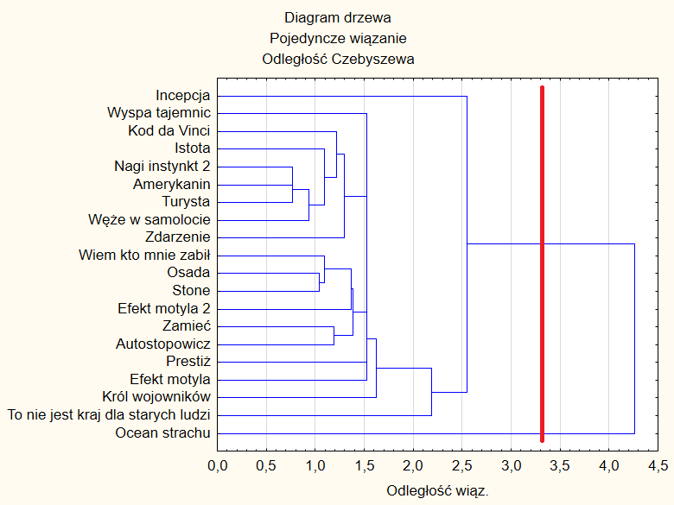
0.7640139 | Przyrosty bezwzględne | Przyrosty względne
0.7654395 | 0.0014256 | 1.0018659346 | I | II
0.9372607 | 0.1718212 | 1.2244739134 | 19 elementów: | 1 element:
1.040519 | 0.1032583 | 1.110170308 | Incepcja | Ocean strachu
1.093471 | 0.052952 | 1.0508899886 | Wyspa tajemnic
1.093471 | 0 | 1 | Kod da Vinci
1.191404 | 0.097933 | 1.0895615887 | Istota
1.214206 | 0.022802 | 1.019138764 | Nagi instynkt 2
1.299915 | 0.085709 | 1.0705885163 | Amerykanin
1.369274 | 0.069359 | 1.0533565656 | Turysta
1.387402 | 0.018128 | 1.0132391326 | Węże w samolocie
1.528028 | 0.140626 | 1.1013592311 | Zdarzenie
1.528028 | 0 | 1 | Wiem kto mnie zabił
1.528028 | 0 | 1 | Osada
1.528028 | 0 | 1 | Stone
1.626472 | 0.098444 | 1.064425521 | Efekt motyla 2
2.183927 | 0.557455 | 1.3427387622 | Zamieć
2.546713 | 0.362786 | 1.1661163583 | Autostopowicz
4.259193 | 1.71248 | 1.6724275566 | Prestiż
 |  |  | Efekt motyla
 |  |  | Król wojowników
 |  |  | To nie jest kraj dla starych ludzi

Metoda Najdalszego Sąsiedztwa
Odległości |  |  | 2 SKUPIENIA |  | 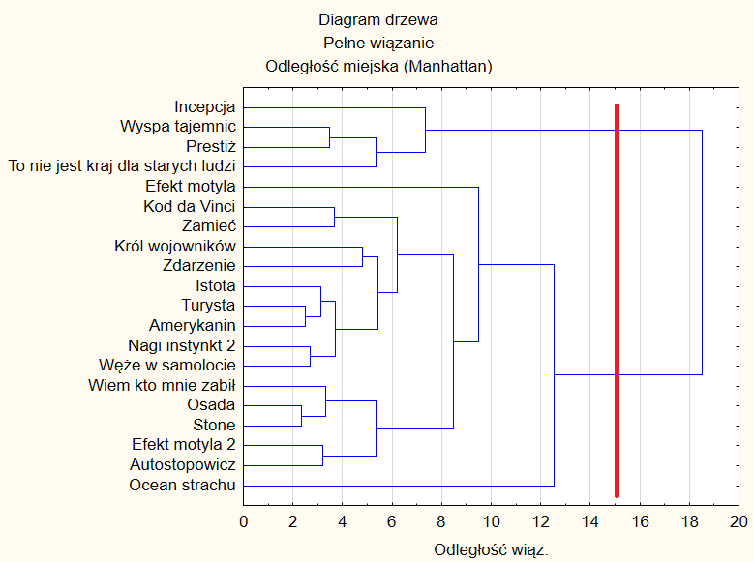
2.356624 | Przyrosty bezwzględne | Przyrosty względne
2.508102 | 0.151478 | 1.0642775428 | I | II
2.711481 | 0.203379 | 1.0810888074 | 16 elementów: | 4 elementy:
3.131527 | 0.420046 | 1.1549138644 | Efekt motyla | Incepcja
3.190583 | 0.059056 | 1.0188585313 | Kod da Vinci | Wyspa tajemnic
3.334287 | 0.143704 | 1.0450400444 | Zamieć | Prestiż
3.468808 | 0.134521 | 1.0403447574 | Król wojowników | To nie jest kraj dla starych ludzi
3.683751 | 0.214943 | 1.0619645135 | Zdarzenie
3.721389 | 0.037638 | 1.010217303 | Istota
4.804136 | 1.082747 | 1.2909523836 | Turysta
5.356476 | 0.55234 | 1.114971766 | Amerykanin
5.363682 | 0.007206 | 1.0013452875 | Nagi instynkt 2
5.446519 | 0.082837 | 1.015444055 | Węże w samolocie
6.195413 | 0.748894 | 1.1374995662 | Wiem kto mnie zabił
7.356911 | 1.161498 | 1.1874770899 | Osada
8.48329 | 1.126379 | 1.1531048833 | Stone
9.496346 | 1.013056 | 1.1194178202 | Efekt motyla 2
12.55567 | 3.059324 | 1.3221580174 | Autostopowicz
18.52358 | 5.96791 | 1.475315933 | Ocean Strachu

Metoda Warda
Odległości |  |  | 2 SKUPIENIA |  | 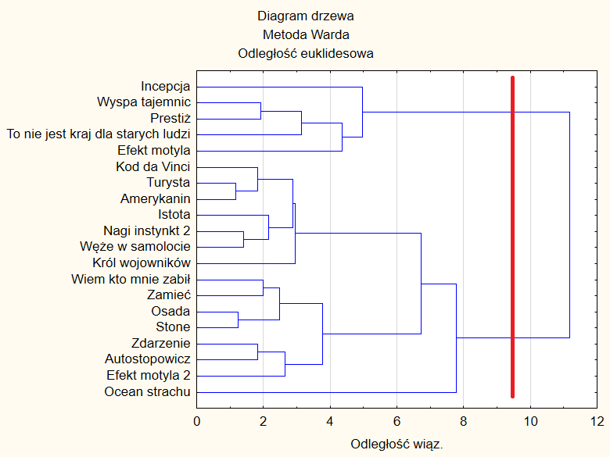
1.18265 | Przyrosty bezwzględne | Przyrosty względne
1.245216 | 0.062566 | 1.0529032258 | I | II
1.397624 | 0.152408 | 1.1223948295 | 15 elementów: | 5 elementów:
1.826059 | 0.428435 | 1.3065452511 | Kod da Vinci | Incepcja
1.829671 | 0.003612 | 1.0019780303 | Turysta | Wyspa tajemnic
1.914662 | 0.084991 | 1.0464515205 | Amerykanin | Prestiż
1.996165 | 0.081503 | 1.0425678266 | Istota | To nie jest kraj dla starych ludzi
2.160181 | 0.164016 | 1.0821655524 | Nagi instynkt 2 | Efekt motyla
2.491135 | 0.330954 | 1.1532066063 | Węże w samolocie
2.659374 | 0.168239 | 1.0675350794 | Król wojowników
2.878472 | 0.219098 | 1.082387058 | Wiem kto mnie zabił
2.951056 | 0.072584 | 1.0252161563 | Zamieć
3.143492 | 0.192436 | 1.065209200 | Osada
3.770012 | 0.62652 | 1.1993070127 | Stone
4.35884 | 0.588828 | 1.1561873013 | Zdarzenie
4.957713 | 0.598873 | 1.1373927467 | Autostopowicz
6.733875 | 1.776162 | 1.3582623682 | Efekt motyla 2
7.784931 | 1.051056 | 1.1560848694 | Ocean Strachu
11.18002 | 3.395089 | 1.4361103522

Metoda k-średnich
UJEDNOLICENIE CHARAKTERU ZMIENNYCH |  |  |  |  |  |  |  |  |  | CZYSTE DANE

lp. | Film | Ocena | Rentowność | Nagrody i nominacje | Średnia ocen 3 najlepszych aktorów | Liczba krajów produkcji | Czas kręcenia w dniach | Długość trwania filmu (minuty) |  | Film | Ocena | Rentowność | Nagrody i nominacje | Średnia ocen 3 najlepszych aktorów | Liczba krajów produkcji | Czas kręcenia w dniach | Długość trwania filmu (minuty)
1 | Incepcja | 8.2 | 5.23 | 379 | 8.42 | 0.167 | 0.006 | 0.0120 |  | Incepcja | 8.2 | 5.23 | 379 | 8.42 | 6 | 166 | 148
2 | Wyspa tajemnic | 8.2 | 3.69 | 77 | 8.23 | 1.000 | 0.009 | 0.0137 |  | Wyspa tajemnic | 8.2 | 3.69 | 77 | 8.23 | 1 | 116 | 138
3 | Efekt motyla | 7.8 | 7.45 | 9 | 7.67 | 0.500 | 0.033 | 0.0154 |  | Efekt motyla | 7.8 | 7.45 | 9 | 7.67 | 2 | 30 | 113
4 | Kod da Vinci | 6.7 | 6.08 | 29 | 7.63 | 0.500 | 0.010 | 0.0119 |  | Kod da Vinci | 6.7 | 6.08 | 29 | 7.63 | 2 | 99 | 149
5 | Prestiż | 8.1 | 2.74 | 51 | 8.30 | 0.500 | 0.012 | 0.0154 |  | Prestiż | 8.1 | 2.74 | 51 | 8.30 | 2 | 83 | 130
6 | To nie jest kraj dla starych ludzi | 7.6 | 6.87 | 303 | 8.80 | 1.000 | 0.012 | 0.0154 |  | To nie jest kraj dla starych ludzi | 7.6 | 6.87 | 303 | 8.80 | 1 | 85 | 122
7 | Król wojowników | 4.3 | 0.04 | 0 | 8.00 | 0.167 | 0.013 | 0.0116 |  | Król wojowników | 4.3 | 0.04 | 0 | 8.00 | 6 | 76 | 89
8 | Istota | 5.2 | 0.90 | 3 | 7.50 | 0.333 | 0.025 | 0.0147 |  | Istota | 5.2 | 0.90 | 3 | 7.50 | 3 | 40 | 107
9 | Nagi instynkt 2 | 5.3 | 0.55 | 7 | 7.13 | 0.250 | 0.008 | 0.0154 |  | Nagi instynkt 2 | 5.3 | 0.55 | 7 | 7.13 | 4 | 120 | 114
10 | Węże w samolocie | 4.1 | 1.88 | 12 | 7.13 | 0.333 | 0.014 | 0.0143 |  | Węże w samolocie | 4.1 | 1.88 | 12 | 7.13 | 3 | 70 | 105
11 | Turysta | 6.6 | 2.78 | 6 | 7.33 | 0.333 | 0.017 | 0.0139 |  | Turysta | 6.6 | 2.78 | 6 | 7.33 | 3 | 58 | 103
12 | Wiem kto mnie zabił | 4.8 | 0.81 | 11 | 6.73 | 1.000 | 0.011 | 0.0143 |  | Wiem kto mnie zabił | 4.8 | 0.81 | 11 | 6.73 | 1 | 90 | 105
13 | Zdarzenie | 5.3 | 3.40 | 5 | 6.57 | 0.500 | 0.017 | 0.0118 |  | Zdarzenie | 5.3 | 3.40 | 5 | 6.57 | 2 | 60 | 90
14 | Osada | 6.2 | 4.28 | 6 | 7.33 | 1.000 | 0.017 | 0.0149 |  | Osada | 6.2 | 4.28 | 6 | 7.33 | 1 | 60 | 108
15 | Stone | 5.9 | 0.43 | 1 | 7.03 | 1.000 | 0.025 | 0.0143 |  | Stone | 5.9 | 0.43 | 1 | 7.03 | 1 | 40 | 105
16 | Amerykanin | 5.8 | 3.39 | 4 | 7.53 | 0.500 | 0.011 | 0.0143 |  | Amerykanin | 5.8 | 3.39 | 4 | 7.53 | 2 | 90 | 105
17 | Efekt motyla 2 | 5.5 | 0.24 | 1 | 7.07 | 1.000 | 0.033 | 0.0120 |  | Efekt motyla 2 | 5.5 | 0.24 | 1 | 7.07 | 1 | 30 | 92
18 | Ocean strachu | 5.2 | 109.34 | 8 | 6.53 | 0.500 | 0.022 | 0.0104 |  | Ocean strachu | 5.2 | 109.34 | 8 | 6.53 | 2 | 45 | 79
19 | Zamieć | 5.7 | 0.51 | 0 | 7.67 | 1.000 | 0.007 | 0.0127 |  | Zamieć | 5.7 | 0.51 | 0 | 7.67 | 1 | 135 | 96
20 | Autostopowicz | 5.8 | 2.54 | 4 | 7.03 | 1.000 | 0.017 | 0.0109 |  | Autostopowicz | 5.8 | 2.54 | 4 | 7.03 | 1 | 59 | 83
 | ŚREDNIA | 6.115 | 8.1577119942 | 45.8 | 7.4815 | 0.62916666667 | 0.0160 | 0.013461915662
 | ODCHYLENIE STANDARDOWE | 1.2803268497 | 23.921910632 | 103.48333199 | 0.62344775664 | 0.32721914434 | 0.0080088217153 | 0.0016340935404

STANDARYZACJA

lp. | Film | Ocena | Rentowność | Nagrody i nominacje | Średnia ocen 3 najlepszych aktorów | Liczba krajów produkcji | Czas kręcenia w dniach | Długość trwania filmu (minuty)
1 | Incepcja | 1.6284904128 | -0.12228520232 | 3.2198422064 | 1.5053386431 | -1.4134258585 | -1.2479744228 | -0.86514196132
2 | Wyspa tajemnic | 1.6284904128 | -0.186968376 | 0.30149782965 | 1.2005817521 | 1.1332874001 | -0.92375778243 | 0.14485980729
3 | Efekt motyla | 1.3160701897 | -0.029672941539 | -0.35561282471 | 0.30235091552 | -0.39474055507 | 2.1619200559 | 1.1766154601
4 | Kod da Vinci | 0.45691457625 | -0.086851609225 | -0.16234498519 | 0.23819157005 | -0.39474055507 | -0.73892154828 | -0.95291592454
5 | Prestiż | 1.550385357 | -0.22639513634 | 0.050249638275 | 1.3128606066 | -0.39474055507 | -0.49579181718 | 1.1766154601
6 | To nie jest kraj dla starych ludzi | 1.1598600782 | -0.053829813761 | 2.4854244162 | 2.114852425 | 1.1332874001 | -0.53118864568 | 1.1766154601
7 | Król wojowników | -1.4176067622 | -0.33926495402 | -0.44258335249 | 0.83166551564 | -1.4134258585 | -0.35723186352 | -1.1223400861
8 | Istota | -0.71466126029 | -0.30359043943 | -0.41359317657 | 0.029673697279 | -0.90408320678 | 1.1214007848 | 0.76125794547
9 | Nagi instynkt 2 | -0.63655620452 | -0.3179454361 | -0.37493960866 | -0.5638002483 | -1.1587545326 | -0.9596377573 | 1.1766154601
10 | Węże w samolocie | -1.5738168738 | -0.26242519214 | -0.32662264878 | -0.5638002483 | -0.90408320678 | -0.21640970653 | 0.50413186497
11 | Turysta | 0.37880952048 | -0.22465806293 | -0.38460300064 | -0.24300352096 | -0.90408320678 | 0.1526414635 | 0.26129056672
12 | Wiem kto mnie zabił | -1.0270814834 | -0.30715406086 | -0.33628604076 | -1.205393703 | 1.1332874001 | -0.61279800027 | 0.50413186497
13 | Zdarzenie | -0.63655620452 | -0.19870763062 | -0.39426639262 | -1.4620310849 | -0.39474055507 | 0.080881513775 | -1.038624618
14 | Osada | 0.066389297404 | -0.16217015663 | -0.38460300064 | -0.24300352096 | 1.1332874001 | 0.080881513775 | 0.89557753977
15 | Stone | -0.1679258699 | -0.32300161305 | -0.43291996052 | -0.72419861198 | 1.1332874001 | 1.1214007848 | 0.50413186497
16 | Amerykanin | -0.24603092567 | -0.19914370626 | -0.40392978459 | 0.077793206381 | -0.39474055507 | -0.61279800027 | 0.50413186497
17 | Efekt motyla 2 | -0.48034609298 | -0.33091409862 | -0.43291996052 | -0.66003926651 | 1.1332874001 | 2.1619200559 | -0.86514196132
18 | Ocean strachu | -0.71466126029 | 4.2295198557 | -0.36527621669 | -1.5261904303 | -0.39474055507 | 0.77456102782 | -1.863570793
19 | Zamieć | -0.32413598144 | -0.31970577328 | -0.44258335249 | 0.30235091552 | 1.1332874001 | -1.0752510096 | -0.49182485191
20 | Autostopowicz | -0.24603092567 | -0.23483565257 | -0.40392978459 | -0.72419861198 | 1.1332874001 | 0.11615335347 | -1.5864149635

METODA K-ŚREDNICH

 | PODZIAŁ NA 3 SKUPIENIA - ELEMENTY I ODLEGŁOŚCI OD ŚRODKA WŁAŚCIWEGO SKUPIENIA

 | Skupienie 1 | Odległości |  | Skupienie 2 |  | Odległości
 | Kod da Vinci | 0.605575 |  | Efekt motyla |  | 1.059093
 | Król wojowników | 0.825615 |  | Stone |  | 0.591001
 | Istota | 0.648509 |  | Efekt motyla 2 |  | 0.59209
 | Nagi instynkt 2 | 0.600294 |  | Ocean strachu |  | 1.547638
 | Węże w samolocie | 0.504702 |  | Autostopowicz |  | 0.723514
 | Turysta | 0.449243
 | Wiem kto mnie zabił | 0.701263
 | Zdarzenie | 0.643521
 | Osada | 0.667878 |  | Skupienie 3 |  | Odległości
 | Amerykanin | 0.26137 |  | Incepcja |  | 1.006157
 | Zamieć | 0.688266 |  | Wyspa tajemnic |  | 0.623846
 |  |  |  | Prestiż |  | 0.670161
 |  |  |  | To nie jest kraj dla starych ludzi |  | 0.665518

MIERNIKI JAKOŚCI GRUPOWANIA

 |  | ODLEGŁOŚCI SKUPIEŃ |  |  |  | ds. | 0.5996578 | DS1 | 1.042573
 |  | 1 | 2 | 3 |  | ds. | 0.9026672 | DS2 | 1.183263
 |  | 0 | 0.662908 | 1.615325 |  | ds. | 0.7414205 | DS3 | 1.411643
 |  | 0.814192 | 0 | 2.409738 |  | d | 0.7479152 | D | 1.212493
 |  | 1.270954 | 1.552333 | 0
 |  |  |  |  |  | MJG | 0.616840817

STATYSTYKI OPISOWE SKUPIEŃ

CZYSTE DANE W PODZIALE NA SKUPIENIA
 | SKUPIENIE 1 - FILMY SŁABE |  |  |  |  | SKUPIENIE 2 - FILMY ŚREDNIE |  |  |  | SKUPIENIE 3 - FILMY DOBRE |  |  |  |  | Skupienie 1 | Ocena | Rentowność | Nagrody i nominacje | Średnia ocen 3 najlepszych aktorów | Liczba krajów produkcji | Czas kręcenia w dniach | Długość filmu | Skupienie 2 | Ocena | Rentowność | Nagrody i nominacje | Średnia ocen 3 najlepszych aktorów | Liczba krajów produkcji | Czas kręcenia w dniach | Długość filmu
 | Zmienna | Średnia | Odchylenie std. | Wariancja |  | Zmienna | Średnia | Odchylenie std. | Wariancja | Zmienna | Średnia | Odchylenie std. | Wariancja |  | Kod da Vinci | 6.7 | 6.08005556 | 29 | 7.63 | 2 | 99 | 149 | Efekt motyla | 7.8 | 7.4478785385 | 9 | 7.67 | 2 | 30 | 113
 | Ocena | 5.45 | 0.85483 | 0.73073 |  | Ocena | 6.04 | 1.0212737145 | 1.043 | Ocena | 8.025 | 0.28722813233 | 0.0825 |  | Król wojowników | 4.3 | 0.041846083333 | 0 | 8 | 6 | 76 | 89 | Stone | 5.9 | 0.43089627273 | 1 | 7.03 | 1 | 40 | 105
 | Rentowność | 2.24 | 1.91157 | 3.65411 |  | Rentowność | 24.00 | 47.793004939 | 2284.1713211 | Rentowność | 4.63 | 1.8109174479 | 3.2794220031 |  | Istota | 5.2 | 0.89524863333 | 3 | 7.5 | 3 | 40 | 107 | Efekt motyla 2 | 5.5 | 0.2416145 | 1 | 7.07 | 1 | 30 | 92
 | Nagrody i nominacje | 7.55 | 8.06677 | 65.07273 |  | Nagrody i nominacje | 4.6 | 3.7815340802 | 14.3 | Nagrody i nominacje | 202.5 | 163.25338179 | 26651.666667 |  | Nagi instynkt 2 | 5.3 | 0.55184968571 | 7 | 7.13 | 4 | 120 | 114 | Ocean strachu | 5.2 | 109.335908 | 8 | 6.53 | 2 | 45 | 79
 | Średnia ocen 3 najlepszych aktorów | 7.32 | 0.41718 | 0.17404 |  | Średnia ocen 3 najlepszych aktorów | 7.07 | 0.40457384987 | 0.16368 | Średnia ocen 3 najlepszych aktorów | 8.4375 | 0.25408331967 | 0.064558333333 |  | Węże w samolocie | 4.1 | 1.88 | 12 | 7.13 | 3 | 70 | 105 | Autostopowicz | 5.8 | 2.5399945 | 4 | 7.03 | 1 | 59 | 83
 | Liczba krajów produkcji | 2.55 | 1.50756 | 2.27273 |  | Liczba krajów produkcji | 1.4 | 0.54772255751 | 0.3 | Liczba krajów produkcji | 2.5 | 2.3804761428 | 5.6666666667 |  | Turysta | 6.6 | 2.78346189 | 6 | 7.33 | 3 | 58 | 103
 | Czas kręcenia w dniach | 81.64 | 28.55967 | 815.65455 |  | Czas kręcenia w dniach | 40.8 | 12.070625502 | 145.7 | Czas kręcenia w dniach | 112.5 | 38.734136538 | 1500.3333333 |  | Wiem kto mnie zabił | 4.8 | 0.81 | 11 | 6.73 | 1 | 90 | 105 | Skupienie 3 | Ocena | Rentowność | Nagrody i nominacje | Średnia ocen 3 najlepszych aktorów | Liczba krajów produkcji | Czas kręcenia w dniach | Długość filmu
 | Długość filmu | 106.45 | 16.03972 | 257.27273 |  | Długość filmu | 94.4 | 14.415269682 | 207.8 | Długość filmu | 134.5 | 11.120551545 | 123.66666667 |  | Zdarzenie | 5.3 | 3.4042458125 | 5 | 6.57 | 2 | 60 | 90 | Incepcja | 8.2 | 5.2324163125 | 379 | 8.42 | 6 | 166 | 148
 |  |  |  |  |  |  |  |  |  |  |  |  |  |  | Osada | 6.2 | 4.278292 | 6 | 7.33 | 1 | 60 | 108 | Wyspa tajemnic | 8.2 | 3.6850712125 | 77 | 8.23 | 1 | 116 | 138
 |  |  |  |  |  |  |  |  |  |  |  |  |  |  | Amerykanin | 5.8 | 3.39381405 | 4 | 7.53 | 2 | 90 | 105 | Prestiż | 8.1 | 2.741907775 | 51 | 8.3 | 2 | 83 | 130
 |  |  |  |  |  |  |  |  |  |  |  |  |  |  | Zamieć | 5.7 | 0.50973905714 | 0 | 7.67 | 1 | 135 | 96 | To nie jest kraj dla starych ludzi | 7.6 | 6.87 | 303 | 8.8 | 1 | 85 | 122

ANOVA & Testy Kruskalla-Wallisa
WYNIKI TESTÓW SHAPIRO-WILKA I LEVENE'A
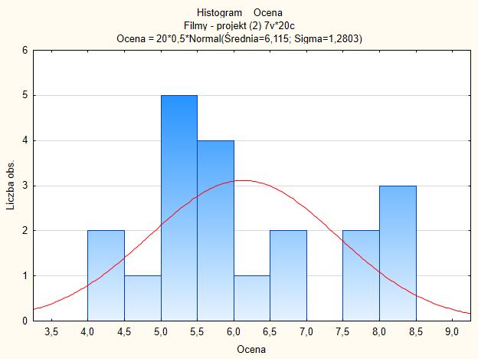
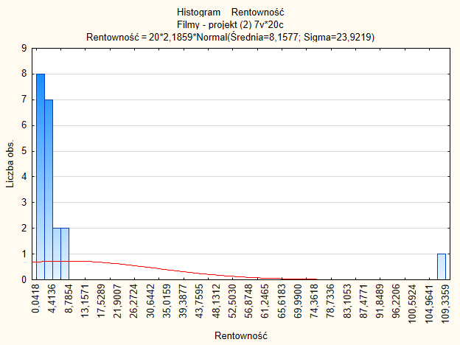
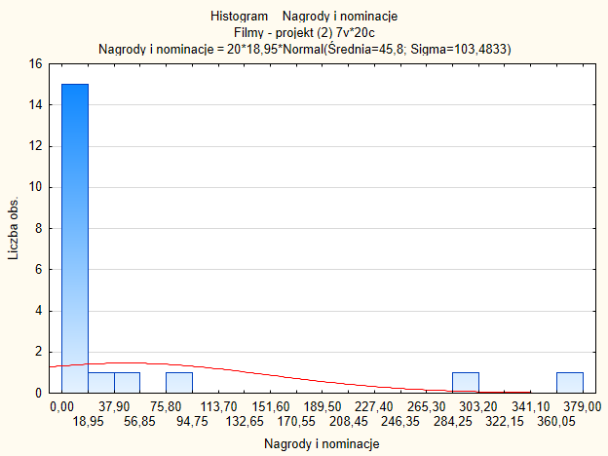
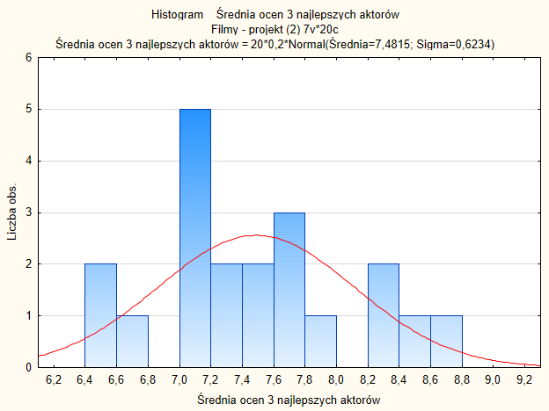
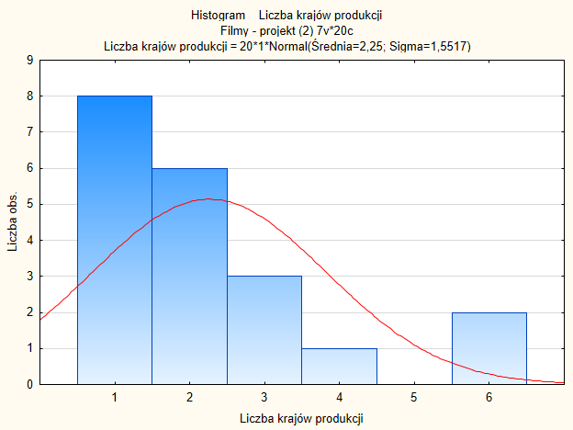
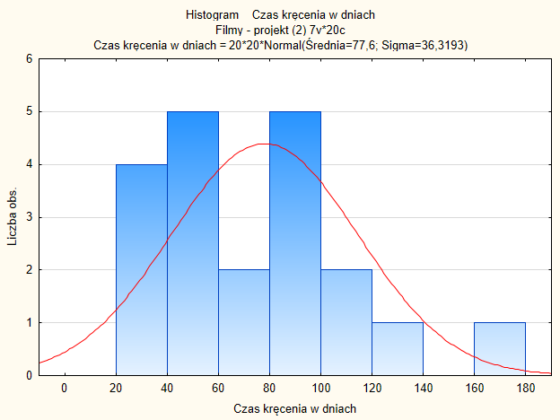
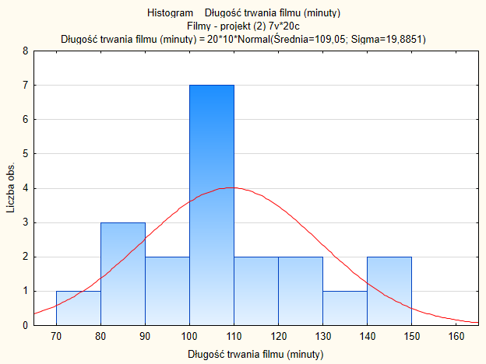

ANALIZA WARIANCJI DLA 4 ZMIENNYCH

 | OCENA |  |  |  | Średnia ocen dla 3 najlepszych aktorów |  |  |  | Czas kręcenia w dniach |  |  |  | Długość trwania filmu (minuty)
 | Skupienie 1 | Skupienie 2 | Skupienie 3 |  | Skupienie 1 | Skupienie 2 | Skupienie 3 |  | Skupienie 1 | Skupienie 2 | Skupienie 3 |  | Skupienie 1 | Skupienie 2 | Skupienie 3
 | 6.7 | 7.8 | 8.2 |  | 7.63 | 7.67 | 8.42 |  | 99 | 30 | 166 |  | 149 | 113 | 148
 | 4.3 | 5.9 | 8.2 |  | 8 | 7.03 | 8.23 |  | 76 | 40 | 116 |  | 89 | 105 | 138
 | 5.2 | 5.5 | 8.1 |  | 7.5 | 7.07 | 8.3 |  | 40 | 30 | 83 |  | 107 | 92 | 130
 | 5.3 | 5.2 | 7.6 |  | 7.13 | 6.53 | 8.8 |  | 120 | 45 | 85 |  | 114 | 79 | 122
 | 4.1 | 5.8 |  |  | 7.13 | 7.03 |  |  | 70 | 59 |  |  | 105 | 83
 | 6.6 |  |  |  | 7.33 |  |  |  | 58 |  |  |  | 103
 | 4.8 |  |  |  | 6.73 |  |  |  | 90 |  |  |  | 105
 | 5.3 |  |  |  | 6.57 |  |  |  | 60 |  |  |  | 90
 | 6.2 |  |  |  | 7.33 |  |  |  | 60 |  |  |  | 108
 | 5.8 |  |  |  | 7.53 |  |  |  | 90 |  |  |  | 105
 | 5.7 |  |  |  | 7.67 |  |  |  | 135 |  |  |  | 96
 | 5.4545454545 | 6.04 | 8.025 |  | 7.3227272727 | 7.066 | 8.4375 |  | 81.636363636 | 40.8 | 112.5 |  | 106.45454545 | 94.4 | 134.5
 | 6.115 |  |  |  | 7.4815 |  |  |  | 77.6 |  |  |  | 109.05

 | SST

 | Skupienie 1 | Skupienie 2 | Skupienie 3 |  | Skupienie 1 | Skupienie 2 | Skupienie 3 |  | Skupienie 1 | Skupienie 2 | Skupienie 3 |  | Skupienie 1 | Skupienie 2 | Skupienie 3
 | 0.342225 | 2.839225 | 4.347225 |  | 0.02205225 | 0.03553225 | 0.88078225 |  | 457.96 | 2265.76 | 7814.56 |  | 1596.0025 | 15.6025 | 1517.1025
 | 3.294225 | 0.046225 | 4.347225 |  | 0.26884225 | 0.20385225 | 0.56025225 |  | 2.56 | 1413.76 | 1474.56 |  | 402.0025 | 16.4025 | 838.1025
 | 0.837225 | 0.378225 | 3.940225 |  | 0.00034225 | 0.16933225 | 0.66994225 |  | 1413.76 | 2265.76 | 29.16 |  | 4.2025 | 290.7025 | 438.9025
 | 0.664225 | 0.837225 | 2.205225 |  | 0.12355225 | 0.90535225 | 1.73844225 |  | 1797.76 | 1062.76 | 54.76 |  | 24.5025 | 903.0025 | 167.7025
 | 4.060225 | 0.099225 |  |  | 0.12355225 | 0.20385225 |  |  | 57.76 | 345.96 |  |  | 16.4025 | 678.6025
 | 0.235225 |  |  |  | 0.02295225 |  |  |  | 384.16 |  |  |  | 36.6025
 | 1.729225 |  |  |  | 0.56475225 |  |  |  | 153.76 |  |  |  | 16.4025
 | 0.664225 |  |  |  | 0.83083225 |  |  |  | 309.76 |  |  |  | 362.9025
 | 0.007225 |  |  |  | 0.02295225 |  |  |  | 309.76 |  |  |  | 1.1025
 | 0.099225 |  |  |  | 0.00235225 |  |  |  | 153.76 |  |  |  | 16.4025
 | 0.172225 |  |  |  | 0.03553225 |  |  |  | 3294.76 |  |  |  | 170.3025
 |  | SUMA | 31.1455 |  |  | SUMA | 7.385055 |  |  | SUMA | 25062.8 |  |  | SUMA | 7512.95

 | SSE

 | Skupienie 1 | Skupienie 2 | Skupienie 3 |  | Skupienie 1 | Skupienie 2 | Skupienie 3 |  | Skupienie 1 | Skupienie 2 | Skupienie 3 |  | Skupienie 1 | Skupienie 2 | Skupienie 3
 | 1.5511570248 | 3.0976 | 0.030625 |  | 0.094416528926 | 0.364816 | 0.00030625 |  | 301.49586777 | 116.64 | 2862.25 |  | 1810.1157025 | 345.96 | 182.25
 | 1.3329752066 | 0.0196 | 0.030625 |  | 0.45869834711 | 0.001296 | 0.04305625 |  | 31.768595041 | 0.64 | 12.25 |  | 304.66115702 | 112.36 | 12.25
 | 0.06479338843 | 0.2916 | 0.005625 |  | 0.031425619835 | 0.000016 | 0.01890625 |  | 1733.5867769 | 116.64 | 870.25 |  | 0.29752066116 | 5.76 | 20.25
 | 0.023884297521 | 0.7056 | 0.180625 |  | 0.037143801653 | 0.287296 | 0.13140625 |  | 1471.768595 | 17.64 | 756.25 |  | 56.933884298 | 237.16 | 156.25
 | 1.8347933884 | 0.0576 |  |  | 0.037143801653 | 0.001296 |  |  | 135.40495868 | 331.24 |  |  | 2.1157024793 | 129.96
 | 1.3120661157 |  |  |  | 5.2892561983E-05 |  |  |  | 558.67768595 |  |  |  | 11.933884298
 | 0.42842975207 |  |  |  | 0.35132561983 |  |  |  | 69.950413223 |  |  |  | 2.1157024793
 | 0.023884297521 |  |  |  | 0.56659834711 |  |  |  | 468.1322314 |  |  |  | 270.75206612
 | 0.55570247934 |  |  |  | 5.2892561983E-05 |  |  |  | 468.1322314 |  |  |  | 2.3884297521
 | 0.11933884298 |  |  |  | 0.042961983471 |  |  |  | 69.950413223 |  |  |  | 2.1157024793
 | 0.060247933884 |  |  |  | 0.12059834711 |  |  |  | 2847.677686 |  |  |  | 109.29752066
 |  | SUMA | 11.726772727 |  |  | SUMA | 2.5888131818 |  |  | SUMA | 13240.345455 |  |  | SUMA | 3774.9272727

 | SSTR

 | Skupienie 1 | Skupienie 2 | Skupienie 3 |  | Skupienie 1 | Skupienie 2 | Skupienie 3 |  | Skupienie 1 | Skupienie 2 | Skupienie 3 |  | Skupienie 1 | Skupienie 2 | Skupienie 3
 | 4.7982022727 | 0.028125 | 14.5924 |  | 0.27729656818 | 0.86320125 | 3.655744 |  | 179.21454545 | 6771.2 | 4872.04 |  | 74.100227273 | 1073.1125 | 2590.81

 |  | SUMA | 19.418727273 |  |  | SUMA | 4.7962418182 |  |  | SUMA | 11822.454545 |  |  | SUMA | 3738.0227273

N | r
20 | 3
 | ZMIENNA: OCENA |  |  |  |  |  |  |  |  |  | ZMIENNA: ŚREDNIA OCEN DLA 3 NAJLEPSZYCH AKTORÓW
 | Żródło zmienności | Suma kwadratów odchyleń |  | Liczba stopni swobody (df) |  | Średnie odchylenie kwadratowe |  | Statystyka F |  |  | Żródło zmienności | Suma kwadratów odchyleń |  | Liczba stopni swobody (df) |  | Średnie odchylenie kwadratowe |  | Statystyka F
 | Zabiegi (grupy) | 19.418727273 |  | 2 |  | 9.7093636364 |  | 14.075414068 | 3.5915305685 |  | Zabiegi (grupy) | 4.7962418182 |  | 2 |  | 2.3981209091 |  | 15.747778071 | 3.5915305685
 | Błedy losowe | 11.726772727 |  | 17 |  | 0.68981016043 |  |  |  |  | Błedy losowe | 2.5888131818 |  | 17 |  | 0.15228312834
 | Razem | 31.1455 |  | 19 |  |  |  |  |  |  | Razem | 7.385055 |  | 19

 | Wniosek: | Odrzucamy H0, nie wszystkie skupienia charakteryzuja się jednakową średnią ocen. |  |  |  |  |  |  |  |  | Wniosek: | Odrzucamy H0, nie wszystkie skupienia charakteryzuja się jednakową średnią ocen dla 3 najlepszych aktorów.

 | ZMIENNA: CZAS KRĘCENIA W DNIACH |  |  |  |  |  |  |  |  |  | ZMIENNA: CZAS TRWANIA FILMU (MINUTY)
 | Żródło zmienności | Suma kwadratów odchyleń |  | Liczba stopni swobody (df) |  | Średnie odchylenie kwadratowe |  | Statystyka F |  |  | Żródło zmienności | Suma kwadratów odchyleń |  | Liczba stopni swobody (df) |  | Średnie odchylenie kwadratowe |  | Statystyka F
 | Zabiegi (grupy) | 11822.454545 |  | 2 |  | 5911.2272727 |  | 7.5897463538 | 3.5915305685 |  | Zabiegi (grupy) | 3738.0227273 |  | 2 |  | 1869.0113636 |  | 8.4169020716 | 3.5915305685
 | Błedy losowe | 13240.345455 |  | 17 |  | 778.84385027 |  |  |  |  | Błedy losowe | 3774.9272727 |  | 17 |  | 222.05454545
 | Razem | 25062.8 |  | 19 |  |  |  |  |  |  | Razem | 7512.95 |  | 19

 | Wniosek: | Odrzucamy H0, nie wszystkie skupienia charakteryzuja się jednakowym średnim czasem kręcenia filmu. |  |  |  |  |  |  |  |  | Wniosek: | Odrzucamy H0, nie wszystkie skupienia charakteryzuja się jednakowym średnim czasem trwania filmu.

 | TEST KRUSKALA-WALLISA DLA 3 ZMIENNYCH

 | Rentowność |  |  |  | Rangi
 | Skupienie 1 | Skupienie 2 | Skupienie 3 |  | Skupienie 1 | Skupienie 2 | Skupienie 3
 | 6.08 | 7.45 | 5.23 |  | 17 | 19 | 16 |  | H = | 2.5371428571 |  |  | 5.9914645471
 | 0.04 | 0.43 | 3.69 |  | 1 | 3 | 14
 | 0.90 | 0.24 | 2.74 |  | 7 | 2 | 10
 | 0.55 | 109.34 | 6.87 |  | 5 | 20 | 18
 | 1.88 | 2.54 |  |  | 8 | 9
 | 2.78 |  |  |  | 11 |  |  |  |  |  |  | p-value = | 0.28123309651
 | 0.81 |  |  |  | 6
 | 3.40 |  |  |  | 13
 | 4.28 |  |  |  | 15
 | 3.39 |  |  |  | 12
 | 0.51 |  |  |  | 4 |  |  |  |  |  |  | Wniosek: | Nie odrzucamy H0, wszystkie 3 skupienia charakteryzują się jednakowym rozkładem rentowności.
 |  |  |  | Liczebność | 11 | 5 | 4
 |  |  |  | Suma rang | 99 | 53 | 58
 |  |  |  | Średnia ranga | 9 | 10.6 | 14.5
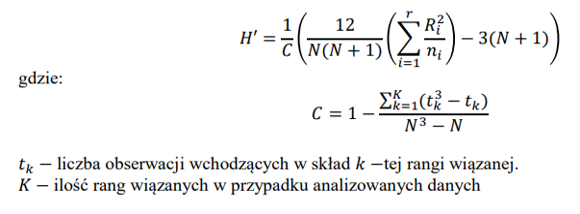
 | Nagrody i nominacje |  |  |  | Rangi
 | Skupienie 1 | Skupienie 2 | Skupienie 3 |  | Skupienie 1 | Skupienie 2 | Skupienie 3
 | 29 | 9 | 379 |  | 16 | 13 | 20 |  | H = | 9.2758441558 |  |  | 5.9914645471
 | 0 | 1 | 77 |  | 1.5 | 3.5 | 18
 | 3 | 1 | 51 |  | 5 | 3.5 | 17
 | 7 | 8 | 303 |  | 11 | 12 | 19
 | 12 | 4 |  |  | 15 | 6.5
 | 6 |  |  |  | 9.5 |  |  |  | C = | 0.9969924812 |  | p-value = | 0.0095433300452
 | 11 |  |  |  | 14
 | 5 |  |  |  | 8
 | 6 |  |  |  | 9.5
 | 4 |  |  |  | 6.5 |  |  |  |  |  |  |  |  |  |  |  | Para skupień | D |  |  | p-value
 | 0 |  |  |  | 1.5 |  |  |  | H' = | 9.3038255862 |  | Wniosek: | Odrzucamy H0, przynajmniej 1 skupienie charakteryzuje się innym rozkładem liczby nagród i nominacji.
 |  |  |  | Liczebność | 11 | 5 | 4
 |  |  |  | Suma rang | 97.5 | 38.5 | 74 |  |  |  |  |  |  |  |  |  | 1 - 2 | 0.36467384467 |  | 1.9599639845 | 0.71535488493 | Nie odrzucamy H0
 |  |  |  | Średnia ranga | 8.86 | 7.7 | 18.5 |  |  |  |  |  |  |  |  |  | 1 - 3 | 2.7897151866 |  | 1.9599639845 | 0.0052754426515 | Odrzucamy H0
 |  |  |  |  |  |  |  |  |  |  |  |  |  |  |  |  | 2 - 3 | 2.7213442057 |  | 1.9599639845 | 0.0065017023731 | Odrzucamy H0
 | Liczba krajów produkcji |  |  |  | Rangi
 | Skupienie 1 | Skupienie 2 | Skupienie 3 |  | Skupienie 1 | Skupienie 2 | Skupienie 3 |  |  |  |  |  |  |  |  |  | Wniosek: | Skupienie nr 3 charakteryzuje się innym rozkładem liczby nagród i nominacji niż pozostałe 2 skupienia.
 | 2 | 2 | 6 |  | 11.5 | 11.5 | 19.5 |  | H = | 2.332987013 |  |  | 5.9914645471 |  |  |  |  | Skupienie 1 i 2 charakteryzują się jednakowym rozkładem liczby nagród i nominacji.
 | 6 | 1 | 1 |  | 19.5 | 4.5 | 4.5
 | 3 | 1 | 2 |  | 16 | 4.5 | 11.5
 | 4 | 2 | 1 |  | 18 | 11.5 | 4.5
 | 3 | 1 |  |  | 16 | 4.5
 | 3 |  |  |  | 16 |  |  |  | C = | 0.90676691729 |  | p-value = | 0.27625484745
 | 1 |  |  |  | 4.5
 | 2 |  |  |  | 11.5
 | 1 |  |  |  | 4.5
 | 2 |  |  |  | 11.5
 | 1 |  |  |  | 4.5 |  |  |  | H' = | 2.5728629579 |  | Wniosek: | Nie odrzucamy H0, wszystkie 3 skupienia charakteryzują się jednakowym rozkładem liczby krajów produkcji.
 |  |  |  | Liczebność | 11 | 5 | 4
 |  |  |  | Suma rang | 133.5 | 36.5 | 40
 |  |  |  | Średnia ranga | 12.14 | 7.3 | 10

